상품제안서
라미 룩스 만년필 | 상품코드: F19727

 |  |  |  |  |  |  | 02-412-0044 | www.easy1.co.kr
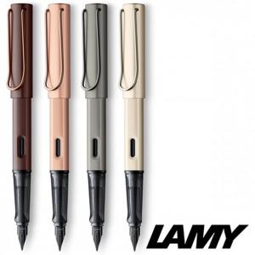

【상세/제작정보】

【인쇄/포장옵션】 | 실크, 레이저, 개별인쇄 / 포장지포장

【공급단가】 | 수량 | 10~ | 50~ | 100~ | 300~ | 500~
*VAT별도 | 단가 | 69,250원 | 66,690원 | 64,120원 | 61,560원 | 60,020원

【상품 URL】 | http://www.easy1.co.kr/src/goods_detail.php?gdno=19727

